6-13_市町別ふるさと納税受入額
単位：千円
■市町別ふるさと納税受入額(令和６年度)
 |  | 金額 (千円) | 件数 (件)
 | 大津市 | 437482 | 14539
 | 彦根市 | 1585229 | 41169
 | 長浜市 | 590490 | 21956
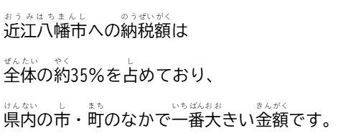
 | 近江八幡市 | 6035651 | 184537
 | 草津市 | 855006 | 19124
 | 守山市 | 292896 | 13237
 | 栗東市 | 82643 | 3331
 | 甲賀市 | 301090 | 9105
 | 野洲市 | 1404219 | 14380
 | 湖南市 | 233560 | 6460
 | 高島市 | 605898 | 11091
 | 東近江市 | 1398922 | 16570
 | 米原市 | 739290 | 7184
 | 日野町 | 84592 | 2320
 | 竜王町 | 1506089 | 115253
 | 愛荘町 | 165586 | 6108
 | 豊郷町 | 493916 | 16776
 | 甲良町 | 15505 | 386
 | 多賀町 | 296207 | 9654
 | 市町 計 | 17124271 | 513180

甲良町
1550万5
栗東市

8459万2
 |  |  |  |  | 